Redmineのインストール
環境
 | Windows10 x64

インストールパッケージ一覧
 | redmine-3.4.10 | redmine-3.4.10.zip | http://www.redmine.org/projects/redmine/wiki/Download
 | MySQL 5.6
 | ruby 2.3 | rubyinstaller-2.3.3-x64.exe | https://rubyinstaller.org/downloads/
 | ruby Devkit | DevKit-mingw64-64-4.7.2-20130224-1432-sfx.exe | https://rubyinstaller.org/downloads/

事前準備
 | ruby 2.3、ruby Devkitをインストールしておく
 | MySQL 5.6をインストールしておく

インストール手順
2 | 空のデータベースとユーザーの作成
create database redmine character set utf8;
create user 'redmine'@'localhost' identified by 'redmine';
grant all privileges on redmine.* to 'redmine'@'localhost';

3 | データベースに接続するための設定
 | ＜redmineルート>\config\database.ymlに、mysqlの接続設定を追加
 | database.yml.exampleをコピーし、database.ymlを作成

 | productionの項目を修正
production:
adapter: mysql2
database: redmine
host: localhost
username: redmine
password: redmine

4 | 依存するソフトウェアのインストール
 | cd <redmine配置フォルダ>

 | プロキシ設定が必要な場合は、以下を実行
 | set http_proxy=http://proxy.mycompany.co.jp:8080
 | set https_proxy=http://proxy.mycompany.co.jp:8080

 | gem install bundler -v 1.14.3

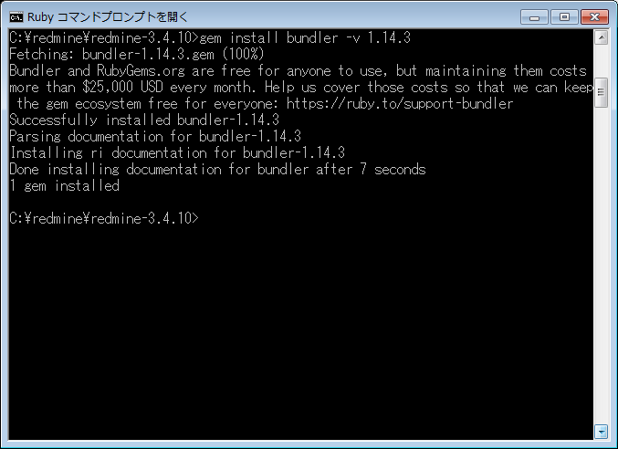

 | bundle install --without development test rmagick
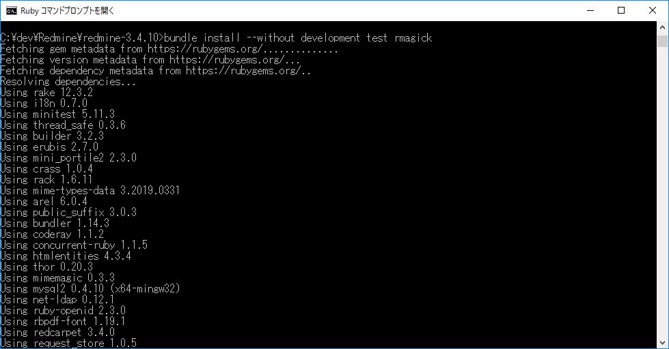

RubyのDevkitがないとエラーにな

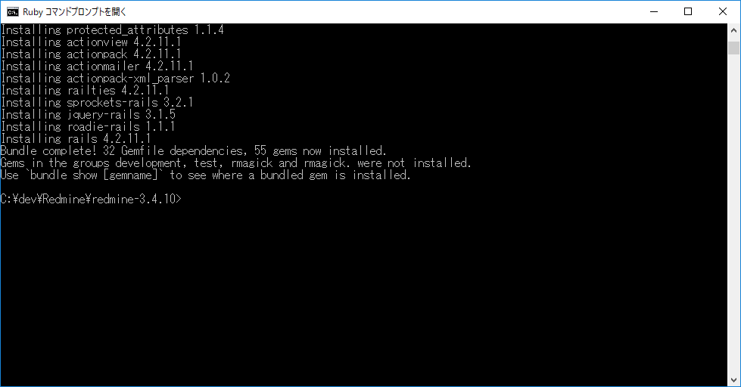

5 | セッションストア秘密鍵の生成
 | rake generate_secret_token
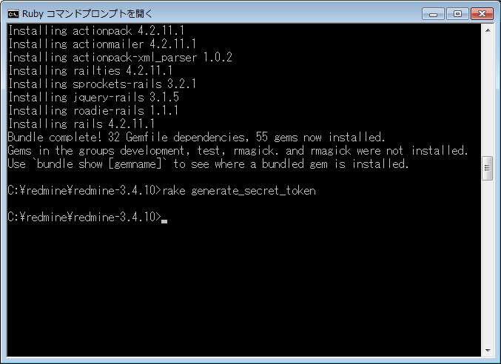

6 | データベース上にテーブルを作成。Redmineのインストールディレクトリで下記コマンドを実行。
 | set RAILS_ENV=production
 | rake db:migrate

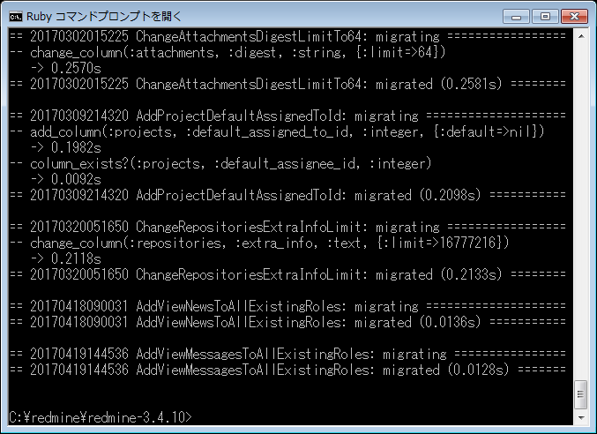

7 | 下記コマンドを実行し、デフォルトデータをデータベースに登録:
 | rake redmine:load_default_data
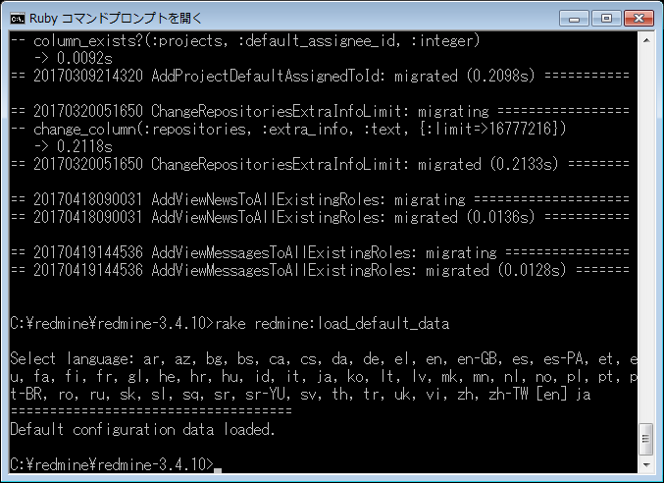

8 | WEBrickによるwebサーバを起動して、インストールができたかテストしてください:

 | ruby bin/rails server webrick -e production

9 | アクセスする
 | http://localhost:3000/
 | admin/admin

Rubyのインストール
 | https://www.buildinsider.net/language/rubytips/0004
 | https://qiita.com/takeru08ma/items/b274e4c273e30126526f
 | C:\redmine\Ruby23-x64
 | C:\redmine\RubyDevKit2X-x64
1 | rubyinstaller-2.3.3-x64.exeを実行
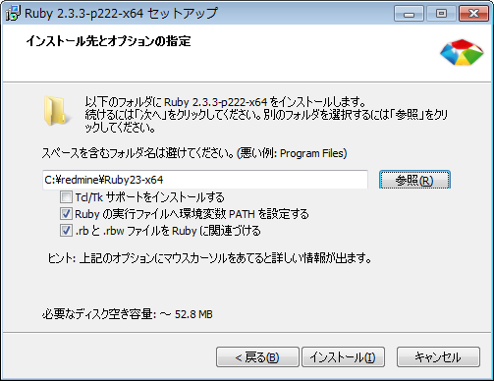

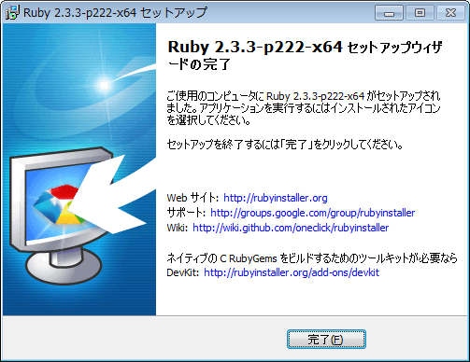

2 | DevKit-mingw64-64-4.7.2-20130224-1432-sfx.exeを実行
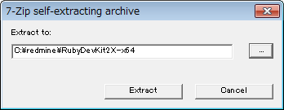

3 | コマンドプロンプトで以下のコマンドをで以下のコマンドを実行

 | cd C:\redmine\RubyDevKit2X-x64
 | ruby dk.rb init
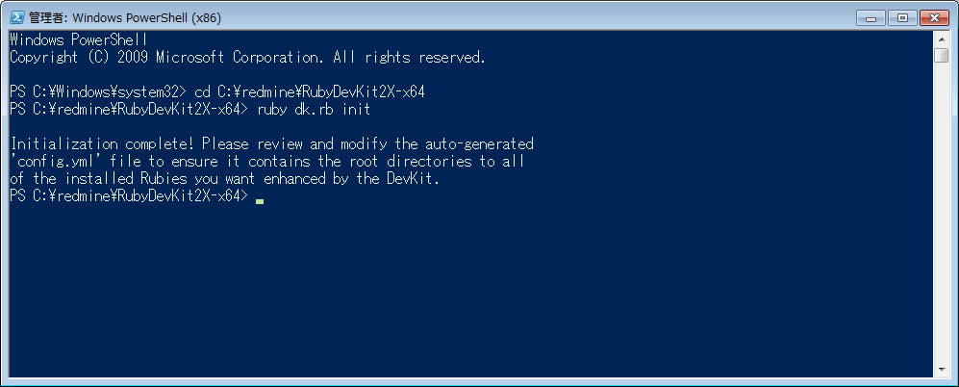

4 | C:\redmine\RubyDevKit2X-x64\config.ymlを編集
 | - C:\redmine\Ruby23-x64を追加
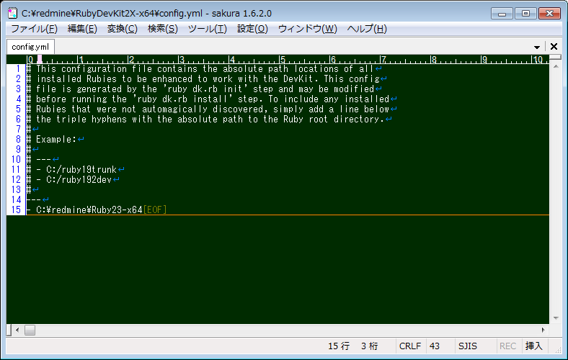

5 | コマンドプロンプトで以下のコマンドを実行
 | ruby dk.rb install

